상품제안서
버팔로모히간스테인레스코펠5-6인용 | 상품코드: F06558

 |  |  |  |  |  |  | 02-412-0044 | www.easy1.co.kr
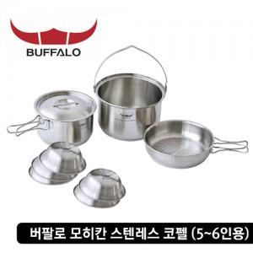

【상세/제작정보】 | 스티커부착가능(비용별도)

【인쇄/포장옵션】 | 기타 / 별도문의

【공급단가】 | 수량 | 5~ | 30~ | 50~ | 100~ | 500~
*VAT별도 | 단가 | 108,000원 | 104,000원 | 100,000원 | 96,000원 | 93,600원

【상품 URL】 | http://www.easy1.co.kr/src/goods_detail.php?gdno=6558

